关系图
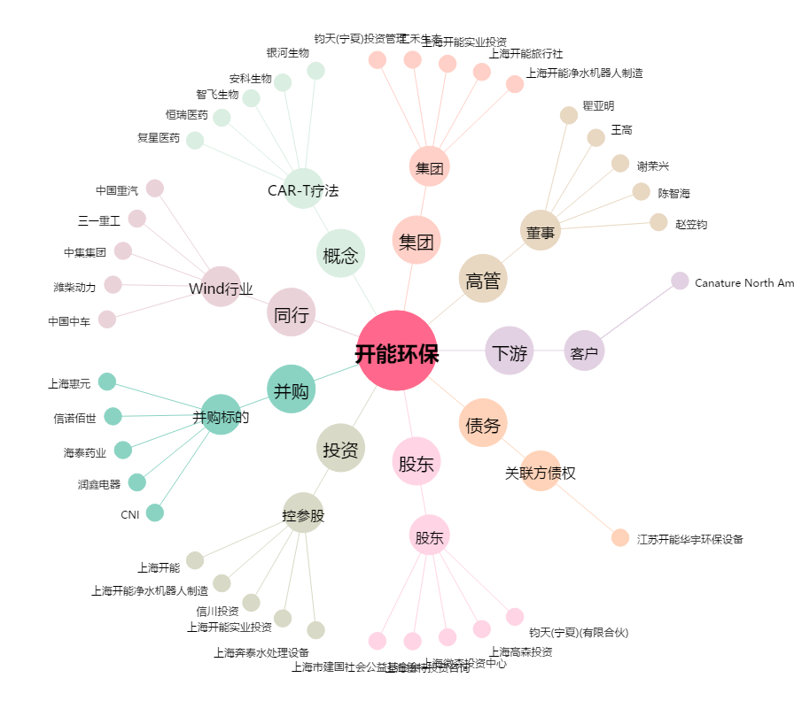
开能环保[300272.SZ] - 关系概览图

